상품제안서
초경량 접이식 아크릴 북 스탠드 거치대 | 상품코드: S37653

 |  |  |  |  |  |  | 02-713-8555 | www.synergygift.co.kr
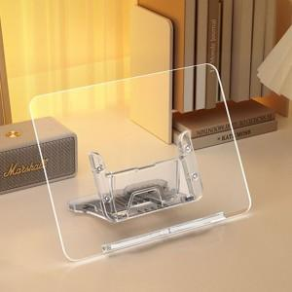 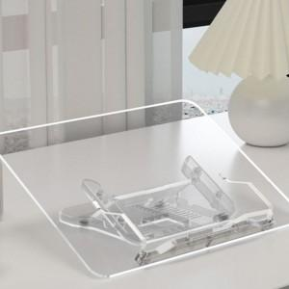 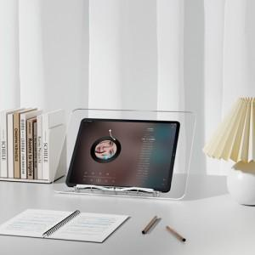

【상세/제작정보】 | <p>​<span id="husky_bookmark_end_1730694249369"></span>&nbsp;</p>

【인쇄/포장옵션】 | 풀칼라 / 포장지포장

【공급단가】 | 수량 | 50~ | 100~ | 500~ | 1,000~ | 2,000~
*VAT별도 | 단가 | 15,360원 | 14,530원 | 13,820원 | 13,470원 | 13,230원

【상품 URL】 | https://www.synergygift.co.kr:443/src/goods_detail.php?gdno=37653

